Sheet1
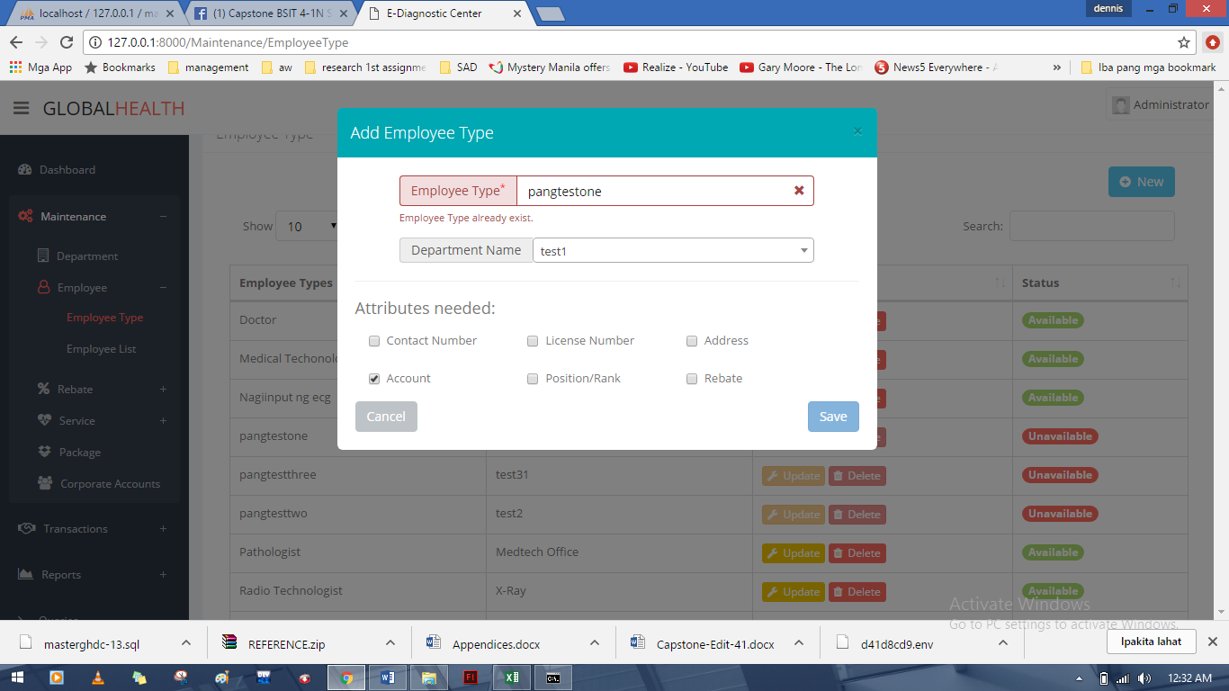

dinelete ko na yung "pangtestone" pero taken nadaw

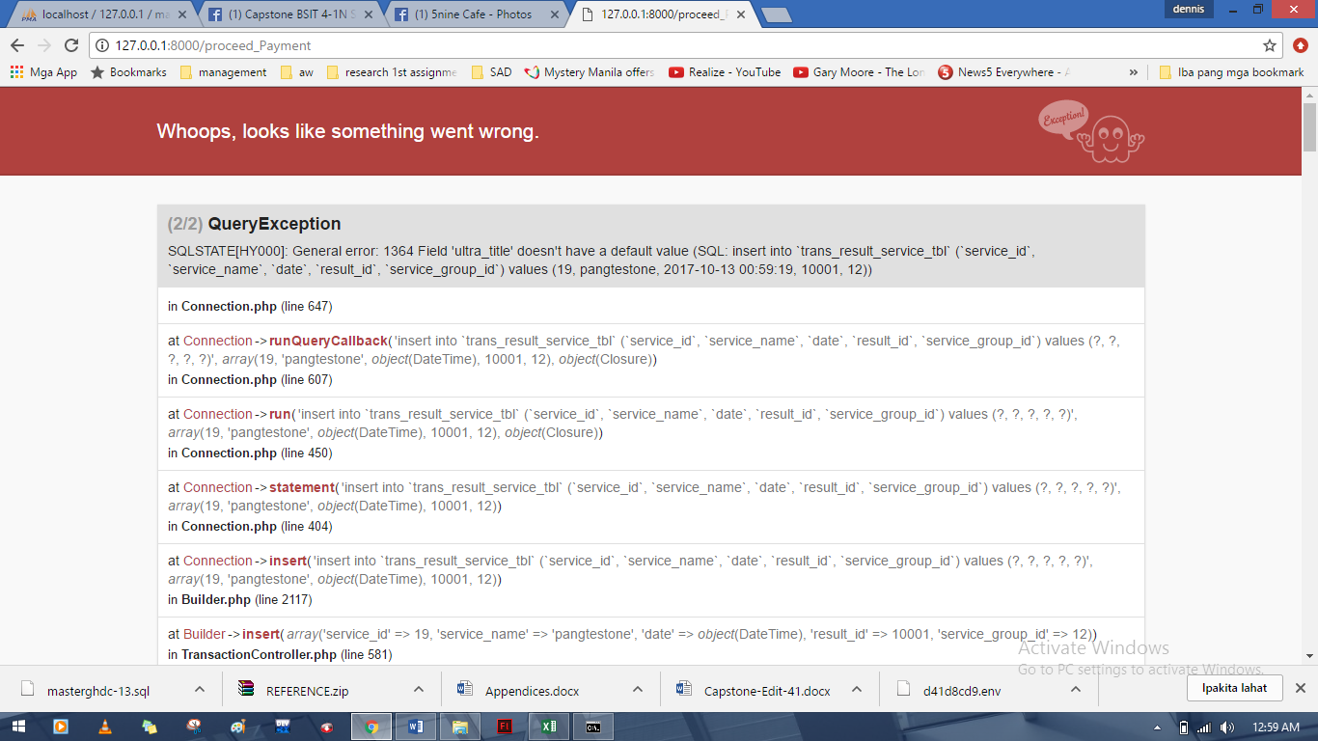

gamit account ni recept123, ganto ang error matapos kong magavail ng isang service

